工作表2
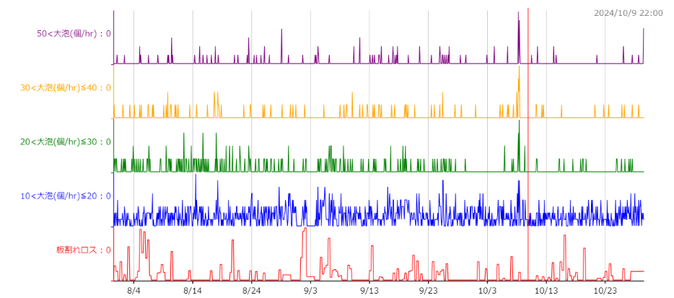
 | 20～30cm | 30cm↑ | 30<大泡(個/hr)≦40 | 50<大泡(個/hr) | #2 S/T Level | A設備調整比例
2024-09-01 | 1 | 1 | 0 | 1 | -15 | 100%
2024-09-02 | 2 | 1 | 1 | 0 | -15 | 100%
2024-09-03 | 0 | 2 | 0 | 2 | -15 | 100%
2024-09-04 | 4 | 3 | 0 | 3 | -15 | 100%
2024-09-05 | 2 | 1 | 1 | 0 | -15 | 100%
2024-09-06 | 10 | 1 | 0 | 1 | -15 | 100%
2024-09-07 | 3 | 0 | 0 | 0 | -15 | 100%
2024-09-08 | 5 | 2 | 2 | 0 | -15 | 100%
2024-09-09 | 2 | 2 | 2 | 0 | -15 | 100%
2024-09-10 | 1 | 4 | 2 | 2 | -15 | 100%
2024-09-11 | 2 | 5 | 2 | 3 | -15 | 100%
2024-09-12 | 1 | 2 | 2 | 0 | -15 | 100%
2024-09-13 | 2 | 5 | 2 | 3 | -15 | 100%
2024-09-14 | 1 | 4 | 2 | 2 | -15 | 100%
2024-09-15 | 3 | 3 | 1 | 2 | -15 | 100%
2024-09-16 | 2 | 3 | 1 | 2 | -15 | 100%
2024-09-17 | 1 | 7 | 1 | 6 | -15 | 100%
2024-09-18 | 4 | 0 | 0 | 0 | -15 | 100%
2024-09-19 | 3 | 5 | 4 | 1 | -15 | 100%
2024-09-20 | 1 | 1 | 1 | 0 | -15 | 100%
2024-09-21 | 3 | 2 | 0 | 2 | -15 | 100%
2024-09-22 | 1 | 0 | 0 | 0 | -15 | 100%
2024-09-23 | 1 | 2 | 1 | 1 | -15 | 100%
2024-09-24 | 2 | 4 | 2 | 2 | -15 | 100%
2024-09-25 | 4 | 6 | 2 | 4 | -15 | 100%
2024-09-26 | 4 | 4 | 0 | 4 | -15 | 100%
2024-09-27 | 1 | 1 | 1 | 0 | -15 | 100%
巨大泡 VS 板割
2024-09-28 | 0 | 2 | 1 | 1 | -15 | 100%
2024-09-29 | 1 | 1 | 0 | 1 | -15 | 100%
2024-09-30 | 0 | 0 | 0 | 0 | -15 | 100%
2024-10-01 | 0 | 1 | 1 | 0 | -15 | 100%
2024-10-02 | 0 | 1 | 0 | 1 | -15 | 100%
2024-10-03 | 0 | 0 | 0 | 0 | -15 | 100%
2024-10-04 | 0 | 2 | 0 | 2 | -15 | 100% |  |  | 115 | 100%
2024-10-05 | 2 | 2 | 2 | 0 | -15 | 100% |  |  | 100 | 87%
2024-10-06 | 0 | 4 | 2 | 2 | -15 | 100% |  |  | 90 | 78%
2024-10-07 | 2 | 1 | 1 | 0 | -15 | 100% |  |  | 80 | 70%
2024-10-08 | 8 | 23 | 11 | 12 | -15 | 100% |  |  | 75 | 65%
2024-10-09 | 2 | 0 | 0 | 0 | -30 | 87%
2024-10-10 | 0 | 1 | 0 | 1 | -30 | 87%
2024-10-11 | 2 | 4 | 2 | 2 | -40 | 78%
2024-10-12 | 0 | 2 | 2 | 0 | -40 | 78%
2024-10-13 | 0 | 0 | 0 | 0 | -40 | 78%
2024-10-14 | 0 | 3 | 0 | 3 | -40 | 78%
2024-10-15 | 2 | 1 | 1 | 0 | -40 | 78%
2024-10-16 | 1 | 0 | 0 | 0 | -40 | 78%
2024-10-17 | 1 | 0 | 0 | 0 | -40 | 78%
2024-10-18 | 1 | 0 | 0 | 0 | -50 | 70%
2024-10-19 | 3 | 0 | 0 | 0 | -50 | 70%
2024-10-20 | 0 | 0 | 0 | 0 | -50 | 70%
2024-10-21 | 0 | 2 | 1 | 1 | -50 | 70% | 10/27 地震後板幅縮減導致パータン被檢出(20~30非全數大泡)
2024-10-22 | 0 | 1 | 1 | 0 | -50 | 70% | 2024-10-08 | 巨大泡突發原因？B面連續污欠點
2024-10-23 | 0 | 1 | 1 | 0 | -50 | 70%
2024-10-24 | 1 | 0 | 0 | 0 | -55 | 65%
2024-10-25 | 2 | 1 | 1 | 0 | -55 | 65%
2024-10-26 | 1 | 3 | 1 | 2 | -55 | 65%
2024-10-27 | 3 | 2 | 1 | 1 | -55 | 65%
2024-10-28 | 0 | 2 | 1 | 1 | -55 | 65%
2024-10-29 | 0 | 0 | 0 | 0 | -55 | 65%

巨大泡 VS 板割

工作表3
 | 20～30cm | 30～40cm | 40cm↑ | A設備調整比例
2024-08-01 | 3 | 0 | 1 | 100%
2024-08-02 | 3 | 1 | 1 | 100%
2024-08-03 | 4 | 1 | 0 | 100%
2024-08-04 | 3 | 1 | 0 | 100%
2024-08-05 | 2 | 2 | 3 | 100%
2024-08-06 | 6 | 2 | 1 | 100%
2024-08-07 | 0 | 2 | 0 | 100%
2024-08-08 | 2 | 0 | 1 | 100%
2024-08-09 | 3 | 4 | 2 | 100%
2024-08-10 | 3 | 2 | 4 | 100%
2024-08-11 | 5 | 3 | 0 | 100%
2024-08-12 | 6 | 0 | 0 | 100%
2024-08-13 | 3 | 1 | 0 | 100%
2024-08-14 | 7 | 1 | 1 | 100%
2024-08-15 | 8 | 0 | 3 | 100%
2024-08-16 | 3 | 1 | 1 | 100%
2024-08-17 | 1 | 3 | 3 | 100%
2024-08-18 | 6 | 5 | 1 | 100%
2024-08-19 | 4 | 0 | 0 | 100%
2024-08-20 | 4 | 0 | 0 | 100%
2024-08-21 | 1 | 0 | 2 | 100%
2024-08-22 | 4 | 1 | 0 | 100%
2024-08-23 | 5 | 2 | 4 | 100%
2024-08-24 | 1 | 0 | 2 | 100%
2024-08-25 | 2 | 1 | 1 | 100%
2024-08-26 | 4 | 1 | 2 | 100%
2024-08-27 | 3 | 1 | 1 | 100%
2024-08-28 | 1 | 0 | 0 | 100%
2024-08-29 | 3 | 1 | 4 | 100%
2024-08-30 | 2 | 1 | 1 | 100%
2024-08-31 | 1 | 2 | 0 | 100%
2024-09-01 | 1 | 0 | 1 | 100%
2024-09-02 | 2 | 1 | 0 | 100%
2024-09-03 | 0 | 0 | 2 | 100%
2024-09-04 | 4 | 0 | 3 | 100%
2024-09-05 | 2 | 1 | 0 | 100%
2024-09-06 | 10 | 0 | 1 | 100%
2024-09-07 | 3 | 0 | 0 | 100%
2024-09-08 | 5 | 2 | 0 | 100%
2024-09-09 | 2 | 2 | 0 | 100%
2024-09-10 | 1 | 2 | 2 | 100%
2024-09-11 | 2 | 2 | 3 | 100%
2024-09-12 | 1 | 2 | 0 | 100%
2024-09-13 | 2 | 2 | 3 | 100%
2024-09-14 | 1 | 2 | 2 | 100%
2024-09-15 | 3 | 1 | 2 | 100%
2024-09-16 | 2 | 1 | 2 | 100%
2024-09-17 | 1 | 1 | 6 | 100%
2024-09-18 | 4 | 0 | 0 | 100%
2024-09-19 | 3 | 4 | 1 | 100%
2024-09-20 | 1 | 1 | 0 | 100%
2024-09-21 | 3 | 0 | 2 | 100%
2024-09-22 | 1 | 0 | 0 | 100%
2024-09-23 | 1 | 1 | 1 | 100%
2024-09-24 | 2 | 2 | 2 | 100%
2024-09-25 | 4 | 2 | 4 | 100%
2024-09-26 | 4 | 0 | 4 | 100%
2024-09-27 | 1 | 1 | 0 | 100%
2024-09-28 | 0 | 1 | 1 | 100%
2024-09-29 | 1 | 0 | 1 | 100%
2024-09-30 | 0 | 0 | 0 | 100%
2024-10-01 | 0 | 1 | 0 | 100%
2024-10-02 | 0 | 0 | 1 | 100%
2024-10-03 | 0 | 0 | 0 | 100%
2024-10-04 | 0 | 0 | 2 | 100%
2024-10-05 | 2 | 2 | 0 | 100%
2024-10-06 | 0 | 2 | 2 | 100%
2024-10-07 | 2 | 1 | 0 | 100%
2024-10-08 | 8 | 11 | 12 | 100%
2024-10-09 | 2 | 0 | 0 | 87%
2024-10-10 | 0 | 0 | 1 | 87%
2024-10-11 | 2 | 2 | 2 | 78%
2024-10-12 | 0 | 2 | 0 | 78%
2024-10-13 | 0 | 0 | 0 | 78%
2024-10-14 | 0 | 0 | 3 | 78%
2024-10-15 | 2 | 1 | 0 | 78%
2024-10-16 | 1 | 0 | 0 | 78%
2024-10-17 | 1 | 0 | 0 | 78%
2024-10-18 | 1 | 0 | 0 | 70%
2024-10-19 | 3 | 0 | 0 | 70%
2024-10-20 | 0 | 0 | 0 | 70%
2024-10-21 | 0 | 1 | 1 | 70%
2024-10-22 | 0 | 1 | 0 | 70%
2024-10-23 | 0 | 1 | 0 | 70%
2024-10-24 | 1 | 0 | 0 | 65%
2024-10-25 | 2 | 1 | 0 | 65%
2024-10-26 | 1 | 1 | 2 | 65%
2024-10-27 | 3 | 1 | 1 | 65%
2024-10-28 | 0 | 1 | 1 | 65%
2024-10-29 | 0 | 0 | 0 | 65%

